肉牛编号详情表
繁殖母牛编号详情表
肉牛编号 | 21110301 |  |  | 正左侧视图 | 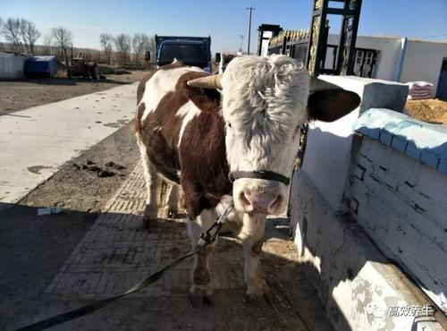
肉牛昵称
肉牛性别 | 公牛√ | 母牛
购买时情况
买时日期 | 2021年 6月 12日 农历:辛丑年五月初三
买时价格 | 6000 | 元
买时地点 | 榆树向阳宝山屯
买时体重 | 245 | 公斤
买时年龄 | 1 | 月√ 年
买时备注
出售时情况 |  |  |  | 侧视图 | 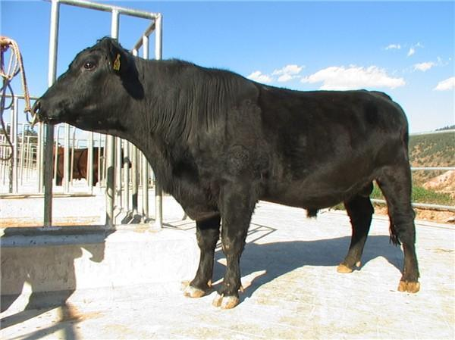
出售日期
售时价格
售时地点
售时体重
售时年龄
售时备注

 |  |  |  | 后右侧视图 | 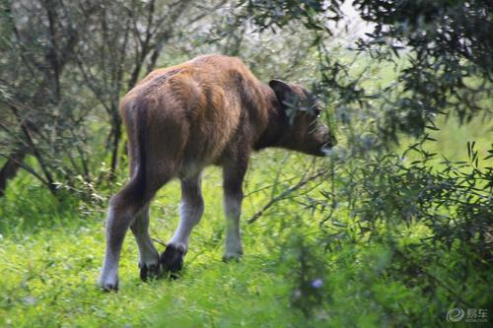

配种情况 |  |  |  |  | 免疫情况
配种日期 | 公种品种 | 生产日期 | 生产状况 |  | 接种日期 | 疫苗名称 | 备注
2021-04-22 | 自家1号公牛 | 2022-01-30 | 白花小公牛 | √ | 2021

